Аркуш перший
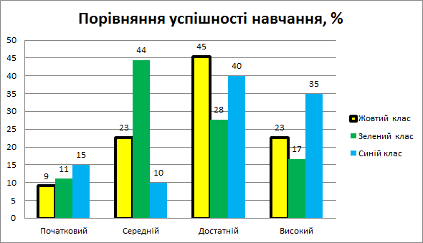
Порівняння успішності навчання
 | учні | відсотки |  | учні | відсотки |  | учні | відсотки
Початковий | 2 |  | Початковий | 2 |  | Початковий | 3
Середній | 5 |  | Середній | 8 |  | Середній | 2
Достатній | 10 |  | Достатній | 5 |  | Достатній | 8
Високий | 5 |  | Високий | 3 |  | Високий | 7
Всього | 22 | 0 | Всього | 18 | 0 | Всього | 20 | 0

Аркуш другий
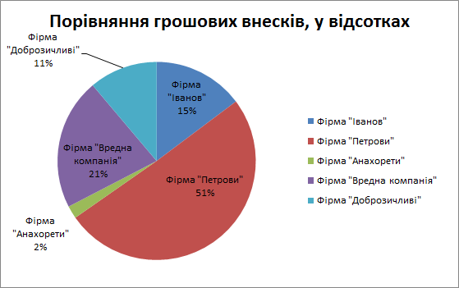
Порівняння грошових внесків, у відсотках
 | Сума внеску, грн | у відсотках
Фірма "Іванов" | 152100
Фірма "Петрови" | 521244
Фірма "Анахорети" | 21541
Фірма "Вредна компанія" | 221154
Фірма "Доброзичливі" | 115101
Разом | 1031140 | 0

